Préambule
Référentiel d'actions Notice d'utilisation
 |  | a
Informations générales
 | Version | 11-Oct-19
 | Prochaine révision | Jun-20

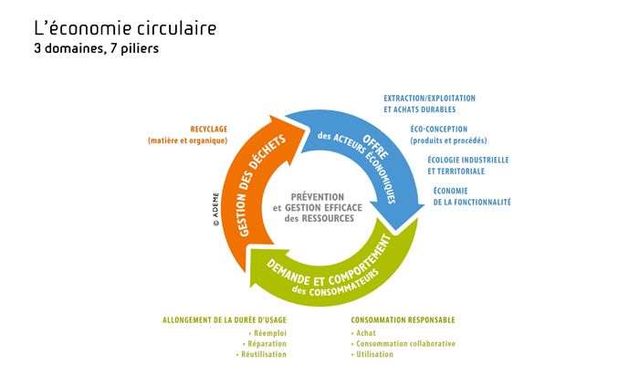
L'économie circulaire
 |  |  |  | Selon l’ADEME, l’économie circulaire peut se définir comme un système économique d’échange et de production qui, à tous les stades du cycle de vie des produits (biens et services), vise à augmenter l’efficacité de l’utilisation des ressources et à diminuer l’impact sur l’environnement tout en développant le bien être des individus Il faut passer à un modèle axé sur une absence de gaspillage et une augmentation de l’intensité de l’utilisation des ressources tout en diminuant les impacts environnementaux. C’est ce que vise l’économie circulaire qui prend en compte trois champs : La production et l’offre de biens et de services ; La consommation au travers de la demande et du comportement du consommateur (économique ou citoyen) ; La gestion des déchets avec le recours prioritaire au recyclage qui permet de boucler la boucle.

Limite de diffusion
 | - Ce tableur est réservé à une utilisation par les collectivités (EPCI à compétences déchets), par leurs conseillers ou auditeurs. - Toute diffusion à une tierce personne devra préalablement faire l'objet d'une demande auprès de l'ADEME, sur www.optigede.ademe.fr/demarche-territoriale-economie-circulaire

Objet de l'outil
 | - Le présent tableur constitue un outil d'aide à la qualification de la performance d'une politique territoriale d'économie circulaire. - L'outil est structuré en 5 axes, comprenant chacun plusieurs orientations. Pour chaque orientation, il s'agit de positionner la collectivité sur un niveau de "maturité". Les différents niveaux peuvent être atteints dans le désordre dans certains cas, bien qu'il y ait une progressivité entre ceux-ci. - L'outil a été construit en synergie avec le guide d'utilisation, également téléchargeable sur OPTIGEDE : ces deux documents permettent à une collectivité de s'autoévaluer, sans aide extérieure.

Processus pour évaluer la performance en économie circulaire de la collectivité
 | - Avant toute chose, il est nécessaire de remplir le tableau des caractéristiques de la collectivité ci-dessous. En effet, le poids de chaque action est calculé en fonction des caractéristiques du territoire en prenant en compte les éventuelles réductions de potentiel de points (ex : pour les syndicats ou en l'absence de compétence développement économique).
 | - Se rendre dans les onglets saumon correspondants aux 5 axes ; - Pour chaque action, renseignez les cellules non grisées ; - Les calculs sont réalisés automatiquement. Vous pouvez suivre les notes obtenues dans l'onglet gris "Note finale".
 | - Les orientations distinguent différents niveaux. Le niveau 0 n'apporte pas de points mais est réglementaire. Il est bloquant en vue de la labellisation.
 | - Réductions de potentiel de points : Les marges d'actions des collectivités sont parfois réduites du fait de délégation de compétences, du contexte territorial, des possibilités règlementaires… Pour ne pas pénaliser injustement la collectivité, il est possible de réduire le potentiel de points dédiés à une orientation. Cette réduction est automatiquement prise en compte dans la notation en fonction du remplissage du tableau "Caractéristiques de la collectivité" ci-dessous.
 | - Les onglets bleu appelés FILIERE tels que "(Dé)Construction et aménagement" et vert "Alimentation" correspondent à des exemples de filières pouvant être à enjeu sur le territoire. Ils donnent des exemples d'actions pouvant être mises en place pour illustrer la notion de boucle locale d'économie circulaire évoquée dans l'axe 3.1. Ces deux onglets ne font pas l'objet d'une notation. Ils permettent d'adopter à la fois une entrée filières à enjeux et une entrée par piliers de l'économie circulaire. NB : Selon l'INSEE, "La filière désigne couramment l'ensemble des activités complémentaires qui concourent, d'amont en aval, à la réalisation d'un produit fini. On parle ainsi de filière électronique (du silicium à l'ordinateur en passant par les composants) ou de filière automobile (de l'acier au véhicule en passant par les équipements). La filière intègre en général plusieurs branches."
 | - Plusieurs cases du référentiel d'actions comportent des commentaires précisant à quelles obligations réglementaires ces actions répondent. Un onglet rouge "réglementation" fait la synthèse de toutes les actions concernées. Ces actions doivent obligatoirement être validées (note de 100%) pour pouvoir accéder à la labellisation.

Présentation des onglets

 | Type d'onglet | Description | Onglets | Description des onglets
 | Onglets saumon |  | Axe 1 | Définition d'une stratégie globale de l'économie circulaire et inscription dans le territoire
 |  |  | Axe 2 | Développement des services de réduction, collecte et valorisation des déchets
 |  |  | Axe 3 | Déploiement des autres piliers de l'économie circulaire dans les territoires
 |  |  | Axe 4 | Outils financiers du changement de comportement
 |  |  | Axe 5 | Coopération et engagement
 |  |  | Indicateurs
 | Onglets jaune | Onglets dédiés au remplissage de l'axe 3 | Trame filière | Cet onglet permet de diagnostiquer et détailler la ou les filières à enjeux du territoire. Il donne des pistes pour la notation de l'axe 3 et en aucun cas n'est soumis à une notation.
 | Onglet bleu |  | (Dé)construction et aménagement | Exemple de remplissage de l'onglet "Trame filière", pour la filière Bâtiment
 | Onglet vert |  | Alimentation | Exemple de remplissage de l'onglet "Trame filière", pour la filière Alimentation
 | Onglet gris |  | Note finale | Détaille la structure du référentiel (liste des orientations) et les notes associées

Caractéristiques de la collectivité

 | Surface du territoire géré |  | 666.7 | km²

 | Nombre d'habitants (selon l'INSEE)* |  | 950,000

 | Avez-vous ?*
 |  | Compétence collecte |  |  | TRUE | Oui
 |  | Compétence traitement |  |  | TRUE | Oui
 |  | Compétence développement économique |  |  | TRUE | Oui
 |  | Compétence gestion des déchéteries (ou collecte en décheterie ?)
 |  | Portage du Programme Local de Prévention des Déchets Ménages et Assimilés

 | Nombre de communes |  | 29 |  |  |  | Unité de compostage
 |  |  |  |  |  |  | Incinérateur
 |  |  |  |  |  |  | Stockage
 | Y a-t-il des établissements de formation scolaire sur le territoire de la collectivité ? (cf. 3.4 niveau 2)* |  | Oui | choisir à l'aide du menu déroulant

 | Avez-vous mis en place la REOM ? (cf. 4.2)* |  | Oui | choisir à l'aide du menu déroulant

 | Montant d'achats publics annuel |  | 200,000,000.00 € | pour > 100 000 000€ - 3.2.0 est à remplir / pour < 100 000 000€ - 3.2.0 est grisé

 |  | A ajouter :
 |  | Nom | Pineau
 |  | Prénom | Anna
 |  | Fonction | Testeur
 |  | Numéro de téléphone | 06 62 93 97 90
 |  | Adresse mail | anna.pineau@adme.fr
 |  | Nom de la structure | ADEME
 |  | Code INSEE (9 chiffres)
 |  | Type de structure (liste déroulante ou bouton d'option) : | Commune
 |  |  | Communauté de communes
 |  |  | Communauté urbaine
 |  |  | Syndicat à compétence déchets
 |  |  | Communauté d’agglomération
 |  |  | Métropole
 |  |  | Conseil Départemental
 |  |  | Conseil Régional
 |  | Composante littorale | Oui/Non
 |  | Composante DROM | Oui/Non
 |  | Typologie de votre territoire (liste déroulante ou bouton d'option) : | Urbain dense
 |  |  | Urbain
 |  |  | Mixte
 |  |  | Ruraux
 |  |  | Touristique ou commercial
 |  | Code SINOE (facultatif; de 1 à 10 chiffres)

 |  | Orientations à griser :
 |  | Orientations grisées si compétence collecte décochée : | 2.1 + 2.2 + 4.2
 |  | Orientations grisées si compétence traitement décochée : | 2.3
 |  | Orientations grisées si compétence collecte et traitement décochées : | 2.4 + 4.1

 |  | Orientations grisées si compétence dev éco décochée : | 4.3
 |  | Orientations grisées si pas d'établissements de formation scolaire | 3.4 niv2
 |  | Niveau grisé si le montant annuel des achats publics est inférieur à 100 000 000 € | 3.2 niv 0
 |  | Niveaux grisés si "Type de structure" est Syndicat | 1.2.2 + 1.2.3
 |  | Niveaux grisés si "Type de structure" est autre que Syndicat (Commune, Communauté de commune, Communauté urbaine, Commaunauté d'agglomération, Métropole, Conseil départemental, Conseil Régional) | 1.2.2bis

 |  | Formulaire de retour d'expérience :
 |  | Bouton pour ouvrir le formulaire
 |  | Texte d'introduction
 |  | Nom
 |  | Prénom
 |  | Mail
 |  | Type de remarque (liste déroulante) : | Disfonctionnement informatique
 |  |  | Difficulté de compréhension
 |  |  | Architecture globale
 |  |  | Idée d'évolution
 |  |  | Périmètre du référentiel
 |  |  | Particularités typologiques
 |  |  | Labélisation
 |  |  | Pondération (à ajouter dans la V2.2
 |  |  | Notation (à ajouter dans la V2.2)
 |  |  | Autre
 |  | Champ textuel libre
 |  | Message de validation
 |  | Remarques stockées dans un fichier CSV; une ligne par remarque; téléchargeable à tout moment par l'admin

trame compétences-piliers
 | Etapes du cyclede vie |  |  |  |  |  |  |  | Note globale : | 43%
Liste des compétences de la collectivité | BTP | Bois local FSC, laines isolante naturelles, terre cuite locale, fibres recyclées, plastiques recyclés, matériaux issus de la déconstruction locale | Batiments base concommation, bioclimatiques, architecture nécessitant moins de matériaux, rénovation plutôt que reconstruction | Mutualisation des moyens et des services entre chantiers | Location du matériel | Equipements labélisés (chaudières et convecteurs, climatiseurs, éclairage,…) | Rénovation plutôt que reconstruction | 12
 | Dev éco | Utilisation des coproduits agricoles, marchés de producteurs locaux | Réduction des emballages (à quantité de produit égale), réduction de la consommation de matières permières | Synergies industruielles, mutualisation des moyens et des services, échange/prêt de matériel | Chauffage, éclairage, flotte de véhicules, air comprimé, machines à café, matériel informatique | Incitation et recours aux MTD
EXEMPLES
 | Ecoles/collèges | Livres en papier FSC, alim local et bio | Eco-conception liée aux batiments, implantation des collège dans des endroits accessibles, intégration d'un potager pour l'approvisionnement de la cantine, suppression du jetable, réduction du gaspillage alimentaire, utilisation de produits d'entretien écologiques | Mutualisation des moyens et des services entre écoles/collèges, utilisation de chaleur industrielle | Chauffage, éclairage, machines à café, location des livres, matériel informatique, filtration de l'eau | Cantine : adapter les quantités suivant la demande; offrir un espace où les produits non consommés (yahourt) peuvent être pris; mettre le pain et les serviettes loin du self pour éviter la prise machinale; héradication des contenants jetables Réduire l'accès aux distributeurs automatiques | Mobilier et jouets récupérés, | 12
 | Institutions | Papier FSC, utilisation de gobelets en carton | Eco-conception liée aux batiments, télétravail, Flotte de vehicule adaptée au besoin, utilisation de produits d'entretien écologiques | Mutualisation des moyens et des services | Chauffage, éclairage, flotte de véhicules, machines à café, matériel informatique | Equipements labélisés (chaudières et convecteurs, climatiseurs, éclairage,…) Héradication du jetable
 | Infrastructure (piscine, centre sportif,…) | Récupération d'eau de pluie, récupération , matériel de sport récupéré | Eco-conception liée aux batiments, piscine : système de filtration écologique | Mutualisation des moyens et des services, utilisation de chaleur industrielle | Chauffage, éclairage, flotte de véhicules, machines à café
 | Culture | Décors à base de matérieaux récupérés, réutilisation des moyens de com : banderoles, kakémono | Eco-conception liée aux batiments, évenements éco-conçus (we love green festival,…) | Mutualisation des moyens et des services
Autre compétence →
 | 0

Alimentation
 | GUIDE PRATIQUE D'INTERVENTION D'UNE COLLECTIVITE EN FAVEUR D'UNE ECONOMIE CIRCULAIRE DANS LA FILIERE ALIMENTATION

 | Introduction
 | 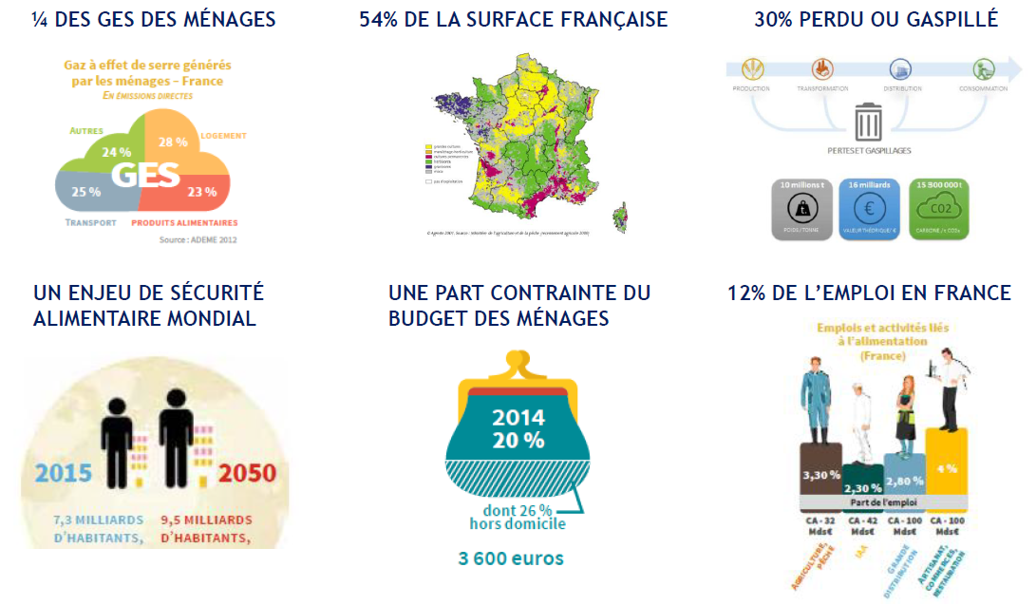

 | Contexte de la filière
 | Un cadre légal - Obligation de réaliser un diagnostic pour tous les opérateurs de restauration collective (art.88 de la loi EGALIM du 30.10.18) - Objectif de réduire de moitier le gaspillage alimentaire sur la période 2013-2025 (Pacte national de lutte contre le gaspillage alimentaire) Une filière très large - La filère agro-alimentaire comporte de très nombreux acteurs, de la production agricole à la consommation en passant par la transformation, la distribution et les transports.Auxquels s'ajoutent en transverse, les fournisseurs d'engrais et de services mais aussi les instituts de recherche comme l'INRA-l'Institut de l'élevage et les autres centres techniques mais aussi les labels, les coopératives, les organisations professionnelles, les banques, ... Une « META-FILIERE » qui englobe de multiples SOUS-FILIERES - Derrière la « méta filière alimentaire » se cachent de multiples sous-filières, avec leur propre jeu d’acteurs et leur chaîne de valeur (ex : filière fruits & légumes, filière viande bovine, filière plats préparés…) - Il est plus facile de raisonner à l’échelle des sous-filières : elles offrent des clés d’entrée plus facilement appréhendables. Des chaînes d’acteurs marquées par des DESEQUILIBRES - Un déséquilibre majeur entre la PRODUCTION (plusieurs dizaines de milliers d’exploitations agricoles) et la DISTRIBUTION (4 plateformes principales qui concentrent la valeur, même si des circuits alternatifs émergent parallèlement : AMAP…) - TRANSFORMATION : l’essentiel de la valeur est capté par une dizaine de grands groupes agroalimentaires. - CONSOMMATION : Une évolution des modes de consommation avec davantage de repas hors foyers (restauration rapide/ produits transformés) Une filière qui se structure à DIFFERENTES ECHELLES : - NIVEAU INTERNATIONAL : Dynamiques Import / Export, Présence des groupes IAA sur les marchés internationaux, ... - NIVEAU NATIONAL : Etats généraux de l’alimentation (juin 2017), Comité Stratégique de Filière (C

 | Enjeux de la filière
 | L'alimentation durable doit répondre au besoin primaire fondamental de nourrir les hommes, en qualité et en quantité, aujourd’hui et demain. Elle constitue un enjeu porteur de valeurs économiques mais aussi environnementales, sociales et sanitaires. L’alimentation durable constitue aussi un formidable outil d’émergence et de diffusion de projets collectifs autour d’une valeur fédératrice tant pour les citoyens-consommateurs que pour les acteurs des territoires. L'ADEME a identifié 3 enjeux majeurs pour l'alimentation : - L’alimentation durable est source de valeur ajoutée (économique, emploi) pour les acteurs des filières ; l’économie circulaire en est un des maillons (préservation des ressources, valorisation des co-produits, méthanisation….) - Il est essentiel que le consommateur redonne de la valeur (économique mais aussi en terme de sens…) à son alimentation (le juste prix / la juste rémunération doit « circuler » du consommateur jusqu’au producteur…) - L’alimentation durable est un pilier de l’économie circulaire à l’échelle des territoires – il s’agit d’un enjeu collectif, porteur d’échange, de synergie, de valeurs communes (développement de systèmes alimentaires territoriaux – lien production / transformation / consommation sur les territoires mais aussi emploi, patrimoine, attrait touristique, qualité de vie…)
 | En agriculture et sur le sujet de l’alimentation, l'économie circulaire peut s’illustrer sur chacun des 3 domaines : évolution de l’offre, évolution de la demande, gestion des déchets. 1. Evolution de l'offre Concernant l’offre alimentaire, il s’agit principalement de répondre à la demande des consommateurs en préservant les ressources, notamment les sols, l’eau et les écosystèmes. - L’agriculture intègre les principes de l’économie circulaire en s’appuyant sur des modes de production en cohérence avec les principes de l'agroécologie : ceux-ci, en valorisant les ressources naturelles, en réassociant cultures et élevage, et en visant la diversification des cultures et des rotations, rebouclent et recouplent les cycles de l'azote et du carbone, et aboutissent à une activité biologique des sols plus riche et une moindre consommation d'intrants. - le secteur agricole constitue également un pilier de l’économie circulaire au travers de la production et transformation de biomasse alimentaire et non alimentaire, en intégrant les questions de concurrence d’usage des sols et de préservation de leurs qualités (productive, stockage de C…). - D’autres aspects telles que l’économie de la fonctionnalité, émergent dans le secteur alimentaire, tant au stade de la transformation que de la distribution 2. Evolution de la demande Concernant la demande alimentaire , l’économie circulaire s’illustre par une consommation alimentaire responsable qui se traduit par : des régimes alimentaires adaptés, une réduction du gaspillage alimentaire, des achats responsables (réduction des emballages, autant que possible choix de produits de saison, issus de circuits de proximité durables : voir schéma ci-contre), un rapprochement des consommateurs et des producteurs. 3. Gestion des déchets Quant à la gestion des déchets, le secteur agro-alimentaire peut mettre en œuvre l’économie circulaire à travers la valorisation des déchets et des co-produits, principalement organiques : méthani |  |  |  | 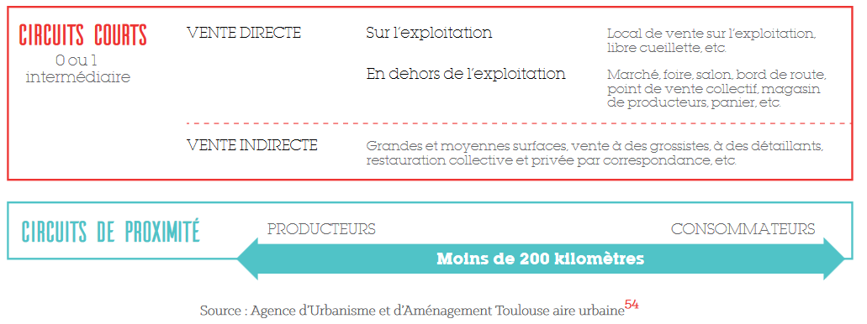
 | Enjeux de l'économie circulaire dans la gestion du foncier En France, la consommation d’espace reste importante et souvent mal maîtrisée. Le phénomène d’étalement urbain conduit au développement de l’habitat diffus qui entraîne un accroissement des besoins en transport, une hausse des dépenses liées à la construction et à l’entretien des réseaux (eau, gaz, électricité, voiries, etc.) ainsi qu’une diminution des surfaces agricoles et naturelles. L’étalement urbain engendre la destruction de la biodiversité et des services écosystémiques associés, ainsi qu’une artificialisation et une pollution des sols. De ce fait, il conduit à une perte d’autonomie alimentaire alors que la préservation du foncier, destiné à l’alimentation et aux circuits courts alimentaires, correspond aujourd’hui à une attente sociétale de plus en plus forte. Encore peu abordée, la reconquête du foncier non valorisé (notamment les friches) ouvre la voie au développement de l’économie circulaire et offre ainsi des perspectives d’optimisation de la « ressource sol » notamment en maximisant l’usage du foncier, support d’une économie durable. > Limiter la consommation de foncier et réserver du foncier pour l’économie circulaire > Mobiliser le potentiel existant en recyclant le foncier dégradé > Maximiser l’usage du foncier grâce à la réutilisation et l’usage transitoire > Mutualiser l'usage et s'affranchir de la propriété

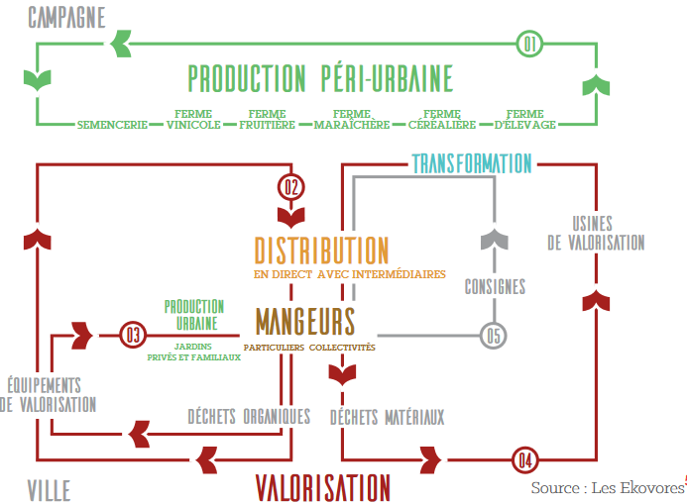
 | Organisation et jeu d'acteurs de la filière
 | 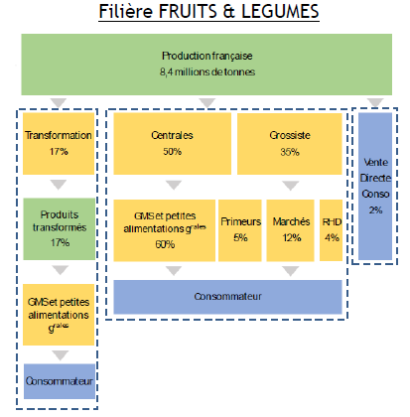 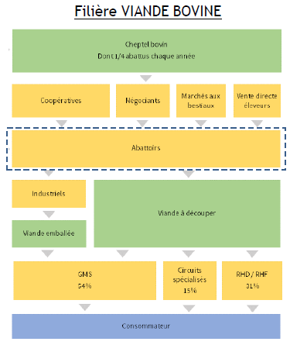 - La filière "alimentaire" se segmente en sous-filières, avec des jeux d'acteurs, des chaînes de valeur et des dynamiques spécifiques ( ex : filières fruits& légumes, viande bovine) - Une multiplicité d'acteurs peuvent réaliser la même fonction - Plusieurs fonctions peuvent être intégrées verticalement par des acteurs

 | Rôles de la collectivité
 | Etapes de la filière
Liste des compétences de la collectivité | Développement économique | L’accompagnement à des changements de pratiques agricoles (en appui aux chambres d'agiculture, Civam, et autres organismes agricoles) Axe 3.4 ? | Valorisation des savoir-faire locaux (artisanat, métier de bouche, …) et création d'activités (conserverie, légumerie, …) Axe 3.4, 3.6 et 3.7 | Organisation des marchés alimentaires locaux Axe 3.2 |  | Mise en place de solutions de collecte sélective des biodéchets des professionnels Axe 2.3 et 2.5 Action de sensibilisation au tri des biodéchets dans les structures de restauration privées Axe 2.5
 |  | Soutien au développement d'une solution de mise en relation entre producteurs et/ou transformateurs et/ou restaurateurs et/ou consommateurs Axe 3.1 Mise en place d'un Programme Alimentaire Territorial (PAT) Axe 3.3
 |  |  | Soutien ou développement de projets d'écologie industrielle et territoriale (réseau de chaleur, méthanisation, valorisation des co-produits, emballages, …) : Axe 3.5 | Soutien au développement d'une plateforme logistique Axe 3.5 ?
 | Tourisme ou action culturelle | Organisation ou soutien à l'organisation d'évènements et d'actions de sensibilisation et d’éducation à l’alimentation durable (où peuvent intervenir producteurs, transformateurs, métiers de bouche, AMAP, … et avec les composantes gestion des déchets organiques (compostage, méthanisation, ...) Axe 3.2 et 5.1
 | Agriculture | Affectation des terres agricoles (en lien avec la Safer) Achat et location de terres agricoles Axe 1.1 et 1.2 et 3.7
 | Eau et assainissement | Protection de la ressource en eau : gestion des pratiques culturales autour des points de captage Axe 1.1 et 1.2
 | Enfance et enseignement |  |  |  | Achats publics responsables pour la restauration collective pour les établissements publics : crèches, enseignement (primaire, collège, lycée), établissements de santé, restaurants de la collectivité, etc. Axe 3.3 Action de lutte contre le gaspillage alimentaire dans ces établissements publics Axe 2.1
 | Action sociale et santé |  |  |  | Action de lutte contre le gaspillage alimentaire dans la restauration collective Axe 2.1 Sensibilisation à l'alimentation durable Axe 5.1 ? Action sociale auprès des publics défavorisés autour de l'accès à l'alimentation Axe 5.1
 | Urbanisme | Protection du foncier agricole Axe 1.1 et 1.2 | Création et soutien aux points de ventes (marchés locaux, …) Axe 3.7 et 4.3 | Création / maintien de zones pour les usines et la transformation Axe 3.7 et 4.3
 | Déchets |  |  |  |  | Sensibilisation à la prévention des déchets des ménages Collecte des biodéchets et/ou aide à l'acquisitation de composteur et/ou plateforme de compostage et/ou unité de méthanisation Axe 2.1, 2.2 et 2.3 (2.5 pour les biodéchets des entreprises)

 | Légende des rôles des collectivités | animatrice : être présent sur le territoire pour faciliter l'appropriation par tous les acteurs des enjeux et animer une démarche co-constuite | catalyseuse : capacité à réorienter les politiques pour contribuer à l'atteinte des objectifs territoriaux en priorisant par exemple les choix budgétaires et en ciblant les modalités d'intervention financières de la collectivité | actrice : implication dans la vie locale grâce aux champs de compétence des collectivités et permettant par les achats par exemple d'être au centre des actions à mettre en place, ou encore par le biais de la planification urbaine

 | Pour aller plus loin : ressources clés
 | "Guide pratique : réduire le gaspillage alimentaire en restauration collective", ADEME, mars 2018 "Manger mieux, gaspiller moins", ADEME, décembre 2017 "Guide pratique : Favoriser une restauration collective de proximité et de qualité", DRAAF Rhône-Alpes, février 2011 "Guide pratique : Favoriser l’approvisionnement local et de qualité en restauration collective", ministère de l’Agriculture, de l’Agroalimentaire et de la Forêt, novembre 2014 "Guide pratique : pour une restauration événementielle durable", ADEME, février 2018 "Alimentation et environnement champs d'actions pour les professionnels", ADEME, octobre 2016 Recueil d'expériences "Lauréats du programme national pour l'alimentation 2016-2017", ADEME, mars 2018 "Localim : la boite à outils des acheteurs publics de restauration collective", Ministère de l’Agriculture, de l’Agroalimentaire et de la Forêt, octobre 2016 "Economie circulaire : un atout pour relever le défi de l'aménagement durable des territoires", ADEME, réf 010264, juin 2017 "Alimentation et environnement - champs d'actions pour les professionnels", ADEME, réf 8574, octobre 2016 "Système alimentaire et coopérations entre acteurs du territoire", CERDD, novembre 2015 "Territoires durables et économie de la fonctionnalité : quelle "solution intégrée" pour prendre en charge les enjeux d'alimentation-santé ?", ATEMIS, avril 2014 "Analyse des effets économiques et sociaux d’une alimentation plus durable", ADEME, avril 2018 "Avis de l’ADEME sur les circuits courts de proximité", ADEME, juin 2017 "Etat des masses sur les pertes et gaspillages alimentaires – Etat des lieux et leur gestion par étape de la chaîne alimentaire", ADEME, mai 2016 Avis du CNA (Conseil National de l’Alimentation) : avis 77 sur les enjeux de la restauration collective en milieu scolaire , 2017 Quels comportements alimentaires pour demain ? Une étude du Ministère en charge de l’Agriculture et ses partenaires (Ania, CGAD, CGI, Coop de France, FCD et France Agrim

 | Retours d'expériences, témoignages de collectivités
 | "Atténuer les émissions de gaz à effet de serre du secteur agricole en France : Recueil d’expériences territoriales", Réseau Action Climat France, Juin 2013 Alimentation durable et économie circulaire : l’exemple de la restauration collective de Louviers : https://www.youtube.com/watch?time_continue=4&v=SPzBVKu5wsA Gaspillage alimentaire : https://www.youtube.com/watch?v=59FH0MkMxf4 Lutte contre le gaspillage alimentaire en collectivité, les actions du CREPAN et du SDOMODE : https://www.youtube.com/watch?v=J5jJZUk0zv8 Expérience modèle de Mouans Sartoux : http://restauration-bio-durable-mouans-sartoux.fr/ Lauréats du programme national pour l'alimentation 2016/2017 : http://www.ademe.fr/laureats-programme-national-lalimentation-20162017 Toit potager AgroParisTech Ilimelgo et secousses à Romainville Politique agro-écologique et alimentaire de Montpellier Charte pour une agriculture durable en territoire périurbain de Toulouse Métropole Régie agricole de Mouans-Sartoux restauration-bio-durable-mouans-sartoux.fr Ourcq fertile et marché sur l'eau (p.70 www.ademe.fr/sites/default/files/assets/documents/livre-blanc-economie-circulaire-defi-amenagement-durable-territoires-010264-v1.pdf)

Note finale
Note finale

 |  |  |  | Point initial |  | Année N |  | Année N+1 |  | Année N+2

Axe | Orientation | Intitulé | Pondération orientation | Note | Note par axe | Note | Note par axe | Note | Note par axe | Note | Note par axe | Légende |  | Axe | Point initial | Année N | Année N+1 | Année N+2
1 | 1.1 | Définir une stratégie globale de la politique économie circulaire et assurer un portage politique fort | 0.33 | 63% | 68% | 16% | 5% | 16% | 5% | 16% | 5% |  | Le niveau 0 réglementaire n'est pas atteint, ceci est bloquant pour la labellisation | 1 | 68% | 5% | 5% | 5%
 | 1.2 | Développer une démarche transversale avec l'ensemble des politiques de la collectivité | 0.33 | 70% |  | 0% |  | 0% |  | 0% |  |  |  | 2 | #REF! | 38% | 38% | 41%
 | 1.3 | Suivre, évaluer et améliorer le déploiement de la politique économie circulaire | 0.33 | 70% |  | 0% |  | 0% |  | 0% |  |  |  | 3 | 57% | 22% | 22% | 24%
 | 1.4 | #N/A | #REF! | Non noté |  | Non noté |  | Non noté |  | Non noté |  |  |  | 4 | #N/A | #N/A | #N/A | #N/A
2 | 2.1 | Disposer d'un programme de prévention des déchets | 0.20 | 0% | #REF! | 0% | 38% | 0% | 38% | 0% | 41% |  |  | 5 | 53% | #N/A | #N/A | #N/A
 | 2.2 | Améliorer l'efficience du système de collecte | 0.20 | 77% |  | 77% |  | 77% |  | 77%
 | 2.3 | Améliorer la valorisation des déchets (dont organiques) | 0.20 | 68% |  | 68% |  | 68% |  | 83%
 | 2.4 | Réduire les impacts environnementaux et sociaux de la gestion des déchets | 0.16 | Non noté |  | 0% |  | 0% |  | 0%
 | 2.5 | Créer du lien avec les acteurs économiques du territoire pour créer des dynamiques sur leurs déchets | 0.20 | 30% |  | 30% |  | 30% |  | 30%
3 | 3.1 | Identifier et développer des filières/domaines à enjeu en lien avec l'économie circulaire sur le territoire | 0.14 | 106% | 57% | 106% | 22% | 106% | 22% | 106% | 24%
 | 3.2 | Réaliser des achats responsables | 0.14 | 33% |  | 0% |  | 0% |  | 0%
 | 3.3 | Soutenir et accompagner la consommation responsable et la sobriété des acteurs du territoire | 0.14 | 75% |  | 0% |  | 0% |  | 0%
 | 3.4 | Soutenir et accompagner l'écoconception des produits transformés et des services du territoire | 0.14 | 68% |  | 0% |  | 0% |  | 0%
 | 3.5 | Soutenir et accompagner les projets d'Ecologie Industrielle et Territoriale (EIT) | 0.14 | 73% |  | 0% |  | 0% |  | 15%
 | 3.6 | Soutenir et accompagner l'économie de la fonctionnalité | 0.14 | 45% |  | 45% |  | 45% |  | 45%
 | 3.7 | Soutenir et accompagner la recherche, l'innovation et l'expérimentation | 0.14 | 3% |  | 0% |  | 0% |  | 0%
4 | 4.1 | Connaître les coûts de la gestion des déchets pour maîtriser les dépenses publiques | 0.33 | Non noté | #N/A | Non noté | #N/A | Non noté | #N/A | Non noté | #N/A
 | 4.2 | Mettre en place un système de financement qui encourage l'adhésion aux pratiques de l'économie circulaire | 0.33 | 73% |  | 73% |  | 73% |  | 73%
 | 4.3 | Promouvoir et mettre en place des outils financiers en faveur de l'économie circulaire à destination des autres acteurs du territoire | 0.33 | 62% |  | 62% |  | 62% |  | 62%
5 | 5.1 | Actions dirigées vers le Grand Public et les associations | 0.33 | 35% | 53% | 35% | #N/A | 35% | #N/A | 35% | #N/A
 | 5.2 | Actions dirigées vers les collectivités infra | 0.33 | 71% |  | Non noté |  | Non noté |  | Non noté
 | 5.3 | Actions dirigées vers les acteurs économiques (TPE/PME, grandes entreprises, commerçants, artisans, … y compris associations à activité économique et acteurs économiques publics : type CHU, EHPAD, SEM, ...) | 0.33 | 54% |  | 54% |  | 54% |  | 54%

 |  |  |  | Note finale initiale | #REF! | Note finale année N | #N/A | Note finale année N+1 | #N/A | Note finale année N+2 | #N/A

Performance EC par axe

